Detalhamento_Avarias
Detalhamento da Cobrança

Cliente | xxxx
Contrato: | xxxx

Placa: | CUW7H90 |  | VALOR TOTAL
Modelo: | VIRTUS HIGHLINE 1.0 12V 200 TSI TOTAL FLEX 4P C/AR - AUTOMÁTICO |  | R$0.00
Cor: | PRATA SIRIUS

1 | AGENTE_IA-avaria - Emblema dianteiro danificado/solto (inspecionar e substituir se necessário) | Valor | R$0.00
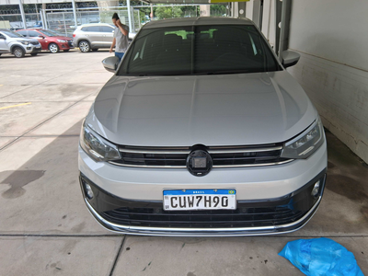

2 | PEÇA (cotação manual): emblema dianteiro — Possível dano/soltura do emblema detectado visualmente; inspecionar e cotar substituição se aplicável. | Valor | R$0.00

